前端界面说明
模块 | 位置 | 设计要求 |  | 逻辑联动 | 来源表 | 字段 | 备注
菜单 | 菜单 | 菜单位置 |  | 无线维优-无线指标看板-无线网络孪生 菜单英文名称：Wireless-Digital Twin
license |  | license：winmob.net.wirelessdigitaltwin |  |  |  |  | 数字孪生应用是否有需要按照用户控制权限的场景？
 |  | 图标 |  | ，见右侧截图

 |  | 总体： 1、需要用户触发才执行勘误任务，下发一次同时执行站址和朝向勘误 2、下发参数需要支持省市，制式（当前仅支持LTE） 3、下发任务前先检查依赖的agps数据（fact_lte_agps_mr），不少于3天才能下发，如果小于三天数据，则提示数据量少，无法执行，超过3天，则取最近一周的agps数据进行清洗 |  | 站址勘误场景
 |  |  | 左侧 | 统计表：站点信息、工参经纬度、理论经纬度、距离
 |  |  | 中间+右侧 | GIS图：站点分布，突出展示问题站点（工参站址）
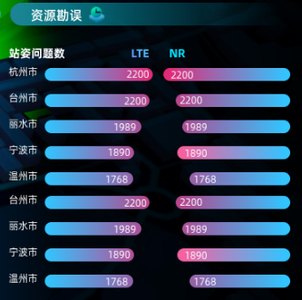
 |  |  | 联动 | 左侧统计表选择某个站点：GIS联动，展示该站点工参小区站址、理论站址、两点连线及距离、GNSS数据TA分布栅格图 |  |  | TA分段渲染： 0-1，1-2，2-3，3-4，4-5，5-8，>8， 渲染颜色与RSRP渲染颜色一致
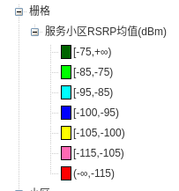
 |  |  |  | 朝向勘误场景
 |  |  | 左侧 | 统计表：站点信息、工参朝向、理论朝向、夹角
 |  |  | 中间+右侧 | GIS图：站点分布，突出展示问题小区（工参朝向）
 |  |  | 联动 | 左侧统计表选择某个站点：GIS联动，展示该站点工参朝向、理论朝向、夹角、GNSS数据RSRP分布栅格图 |  |  | RSRP分段渲染

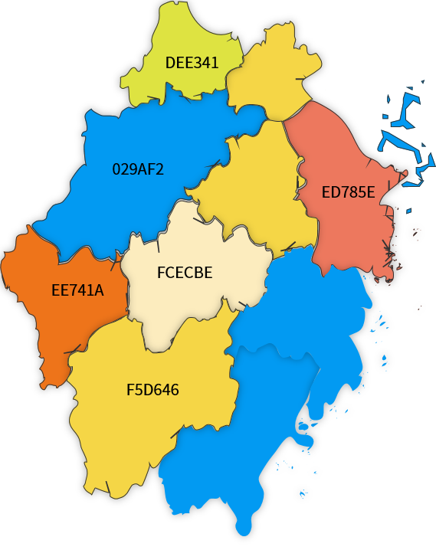
 |  |  | 首页看板 | 显示各市的站姿问题基站统计情况，包括NR和LTE，按照市排名（只显示总问题基站的TOP5的市）； 站姿问题包含站址和朝向有问题的基站，两者都有问题的基站只算一个

 |  |  |  |  | 比例： | [0%,5%):005939; [5%,10%):029AF2; [10%,20%):e77708; [20%,30%):e94f4f；[30%,100%]:943232
 |  |  |  |  | 数量： | [0,100):005939; [100,300):07bb75; [300,500):e77708; [500, 800):e94f4f，[800, ):943232

任务管理列表：
任务ID | 详情 | 任务名称 | 创建时间 | 类型 | 区域 | 任务状态 | 执行时长 | 操作
 |  | test | 2023-09-07 10：10：10 | LTE资源勘误 | 浙江-杭州 | 成功

任务下发参数
任务名称 | 区域
只能包含数字,字符（大小写）以及下划线和中划线 | 下拉框，包含省市编码

站址勘误展示字段：
小区 |  |  | 工参 |  | 预修正 |  |  | 距离（米）
 | 县区 | 城市 | 经度 | 纬度 | 经度 | 纬度 | 置信度
314516_49 | XX区 | 杭州 | 120.23687 | 30.18603 | 120.23702 | 30.18603 | 高 | 500.02
 |  |  | 保留8位小数 | 保留8位小数 | 保留8位小数 | 保留8位小数 |  | 保留两位小数

朝向勘误字段
小区 | 县区 | 城市 | 工参朝向 | 预修正朝向 | 置信度 | 夹角
314516_49 | XX区 | 杭州 | 60 | 120 | 高 | 60

码表与配置
无
序号 | 表名 | 是否在界面上显示 | 所属菜单 | 支持界面添加删除记录 | 中文名 | 英文名
1 |  |  |  |  |  | LTE Resource Correction Configuration

不放业务配置，修改为下发时携带
pkey | 站址勘误高置信度门限 | 站址勘误低置信度门限 | 有效栅格MR门限 | 站址勘误有效栅格数 | 朝向勘误高置信度门限 | 朝向勘误低置信度门限 | 朝向勘误有效栅格数
1 | 24.9904 | 47.082 | 20 | 100 | 32.4601 | 46.2375 | 50

r_config_cityorderconfig

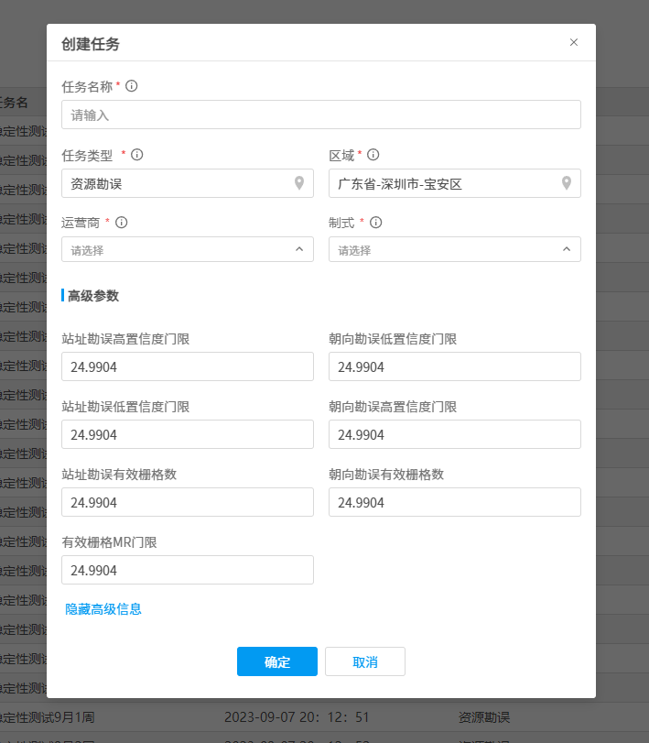
cityorder,citycode,cityname,districtorder,districtcode,districtname

10,330100,杭州,6,330104,江干区
10,330100,杭州,4,330105,拱墅区
10,330100,杭州,12,330106,西湖区
10,330100,杭州,1,330108,滨江区
10,330100,杭州,14,330109,萧山区

GIS图例
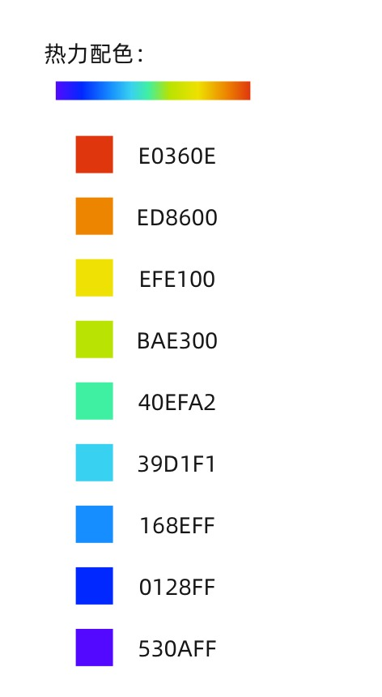
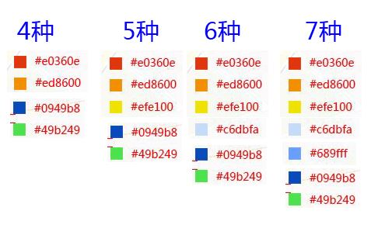
指标 | 加载方式 | 颜色说明 | 业务配置 |  | 9区间颜色顺序
 |  |  | 最小值 | 最大值 | 颜色1 | 颜色2 | 颜色3 | 颜色4 | 颜色5 | 颜色6 | 颜色7 | 颜色8 | 颜色9
业务活跃度 | 热力 | 值越大越红 | 400 | 20000 | #530AFF | #0128FF | #168EFF | #39D1F1 | #40EFA2 | #BAE300 | #EFE100 | #ED8600 | #E0360E
 |  |  |  |  | 0 | 0.125 | 0.25 | 0.375 | 0.5 | 0.625 | 0.75 | 0.875 | 1
RSRP均值(dBm) | 热力 | 值越大越绿 | -115 | -85 | #E0360E | #ED8600 | #EFE100 | #BAE300 | #40EFA2 | #39D1F1 | #168EFF | #0128FF | #530AFF
 |  |  |  |  | 1 | 0.875 | 0.75 | 0.625 | 0.5 | 0.375 | 0.25 | 0.125 | 0
流量(MB) | 热力 | 值越大越红 | 120 | 1120 | #530AFF | #0128FF | #168EFF | #39D1F1 | #40EFA2 | #BAE300 | #EFE100 | #ED8600 | #E0360E
 |  |  |  |  | 0 | 0.125 | 0.25 | 0.375 | 0.5 | 0.625 | 0.75 | 0.875 | 1

数据表流图
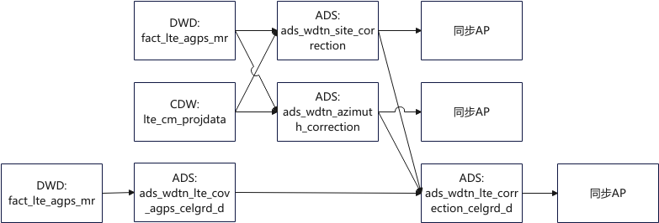

下发任务逻辑
